発注書
 |  | スーパーガストース

 |  | 見積依頼書 ・ 発注書 |  |  |  |  |  |  |  |  |  |  |  |  | 依頼日
 |  |  |  |  |  |  |  |  |  |  |  |  |  |  |  | 年 | 月 | 日

会社名 |  |  |  |  |  |  |  |  |  | TEL |  |  | FAX
ご住所 |  |  | 〒
ご発注部署名 |  |  |  |  |  |  |  |  |  | お名前
ご納入部署名 |  |  |  |  |  |  |  |  |  | お名前

直送先会社名 |  |  |  |  |  |  |  |  |  | TEL |  |  | FAX
直送先住所 |  |  | 〒
ご納入部署名 |  |  |  |  |  |  |  |  |  | お名前

※2
《 商品詳細を確認の上、下の表に発注内容をご記入願います。 》
No | Code No. |  |  |  |  | L | G |  | T |  | 備考欄（オプション） |  |  | 数量 |  | 希望納期
 | Code |  |  | P/A |  | ※1 in 1
1
2
3
4
5
例 | SPG |  | CT | 16 |  | - | - | 0.02 | - | 0.5 |  |  |  | 1

 | ※1 SPG CT、SPG FAはL寸法が固定となりますので入力は不要です。
 | ※2 SPG TA、SPG TEはT寸法が固定となりますので入力は不要です。
寸法箇所詳細
SPG CT、TA、TE共通
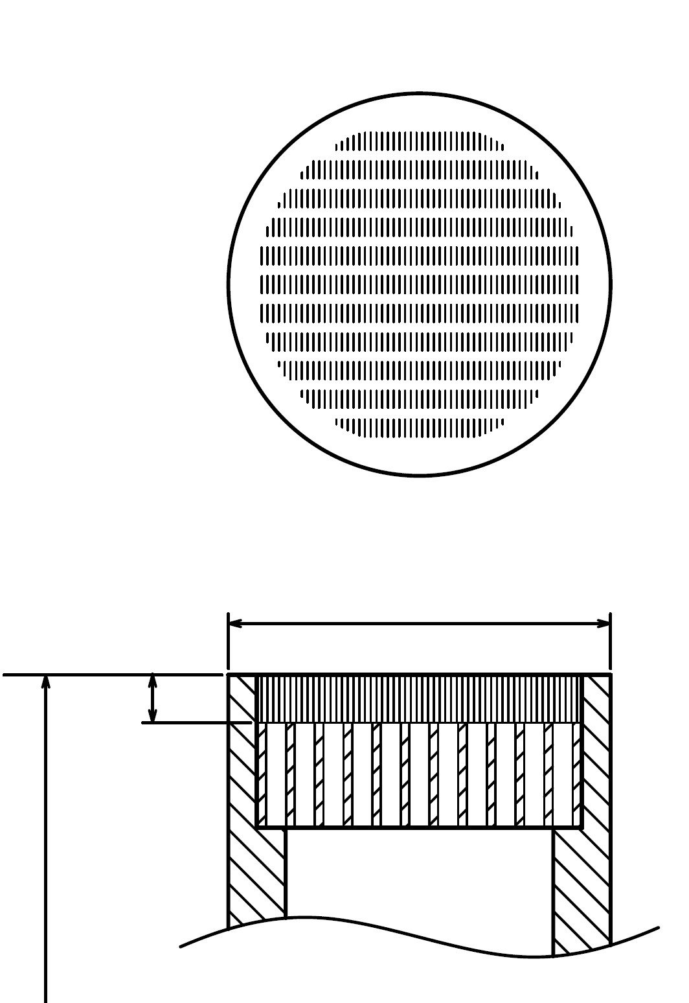
T
P
L
SPG FA
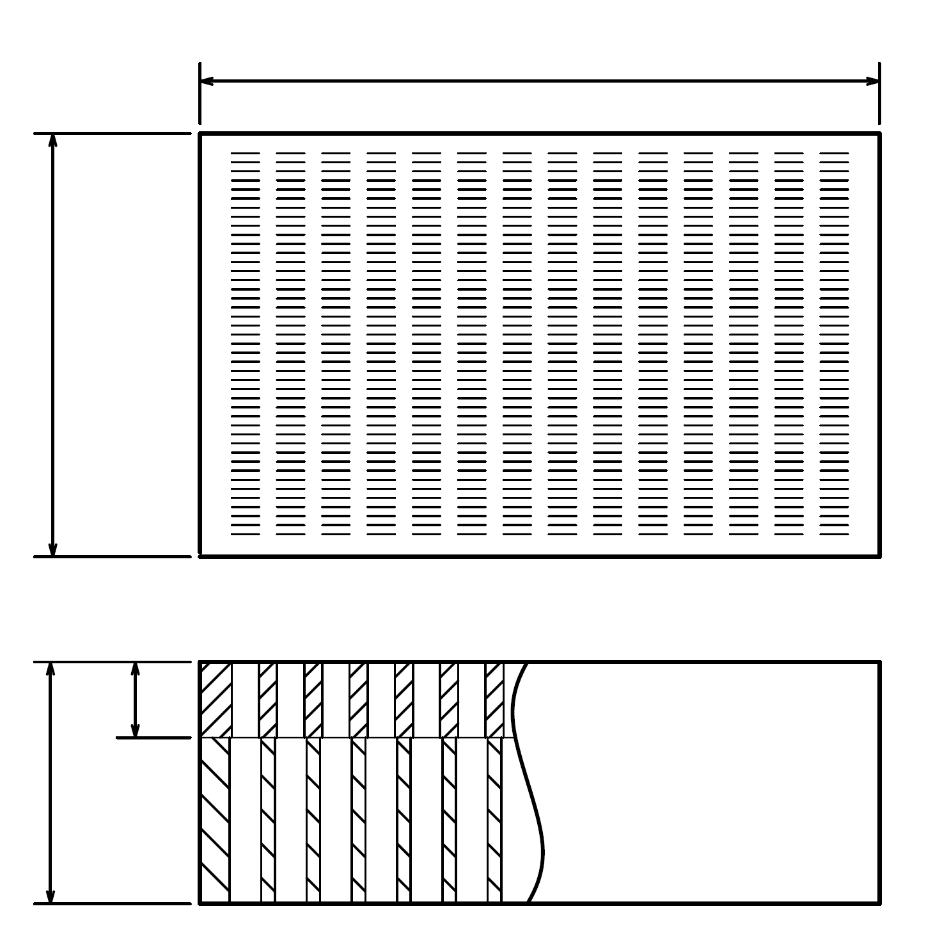
T
8
28
A

G

スーパーガストース
スリット部詳細

■スーパーガストースは、全て受注生産となります。
■上記内容に応じて、折り返し「見積書」または「注文請書」を返信させて頂きます。
■規格外の発注は、そのまま寸法をご記入頂くか、別途図面を送信して頂き、「見積書」を返信致します。

本社・工場
 | FAX番号 |  |  |  | ： | 022-348-1244
 | メール送信の場合 |  |  |  | ： | order@plamoul-seiko.co.jp

西日本営業拠点：株式会社プラモール精工 大阪 |  |  |  |  |  |  |  |  |  |  |  | 株式会社プラモール精工
 | FAX番号 |  |  |  | ： | 06-6170-5506
 | メール送信の場合 |  |  |  | ： | m-wako@plamoul-seiko.co.jp |  |  |  |  |  |  |  |  |  |  | ver_1.02

